mysq安装与配置
运行mysql数据库安装程序

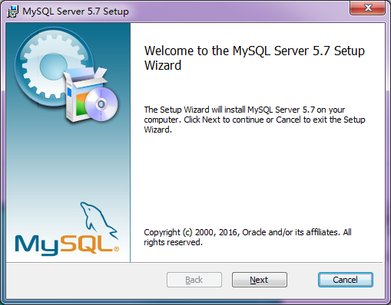

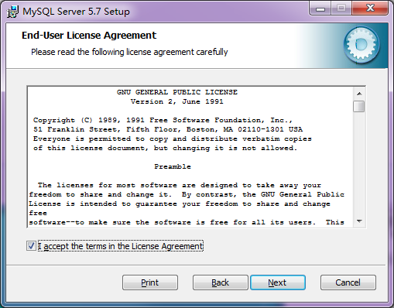

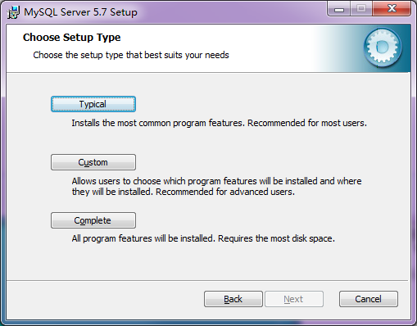

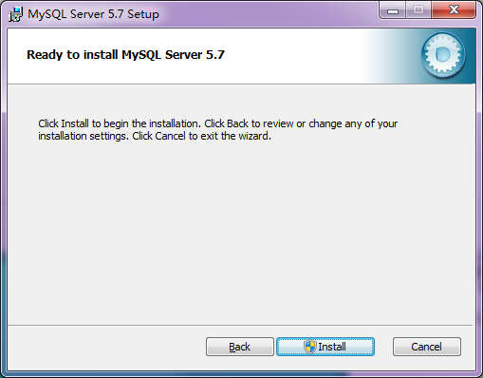

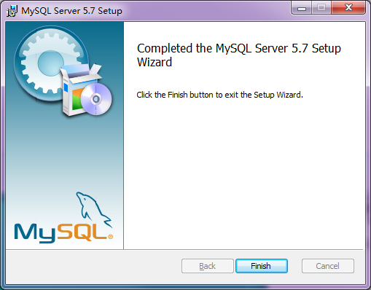

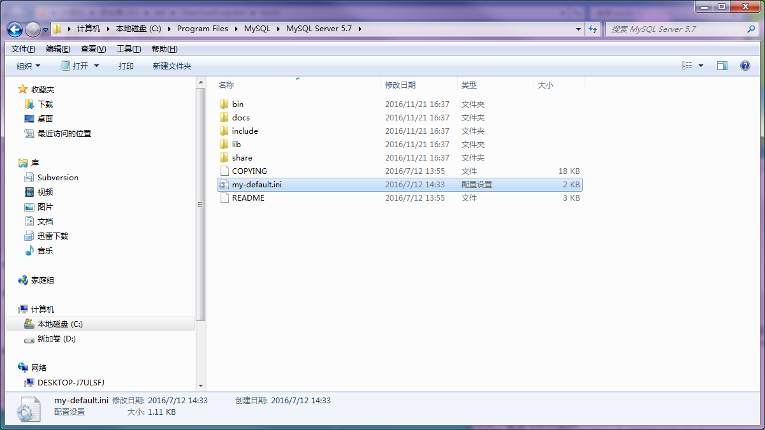
C:\Program Files\MySQL\MySQL Server 5.7

打开mysql配置文件

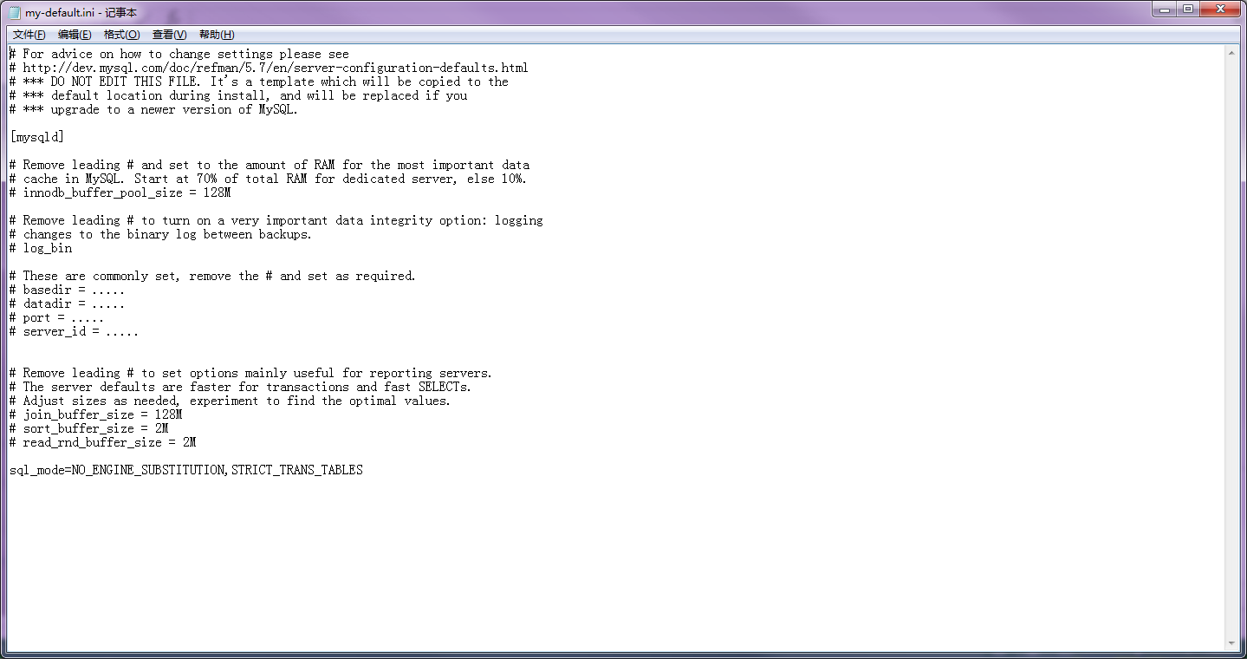

修改配置
basedir = C:\Program Files\MySQL\MySQL Server 5.7
datadir = C:\Program Files\MySQL\MySQL Server 5.7\data

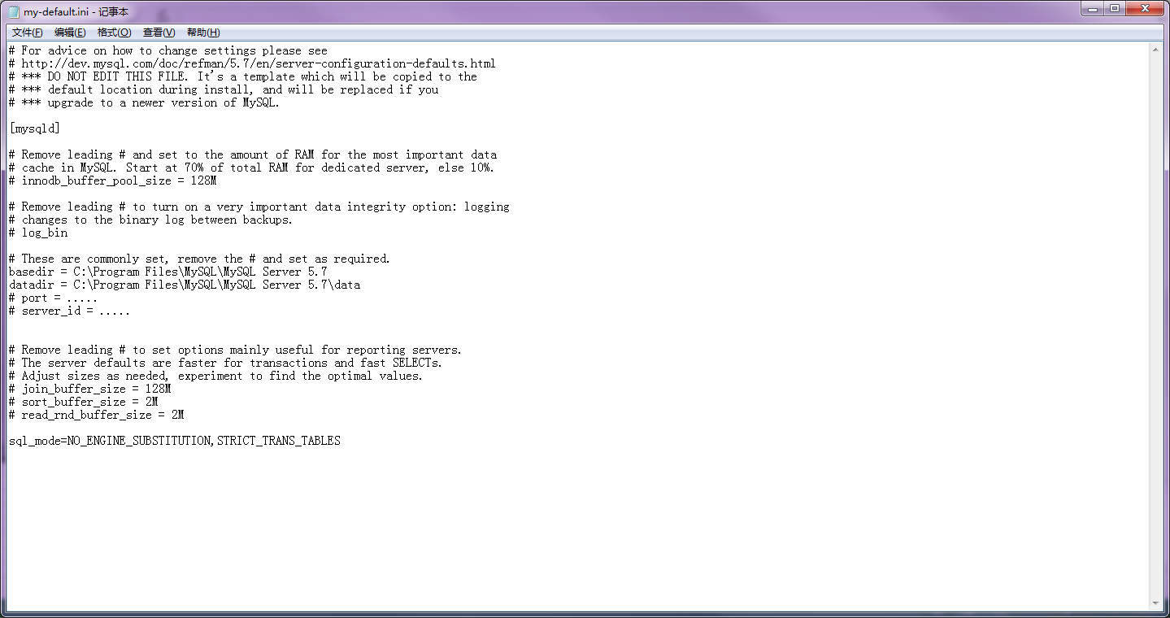

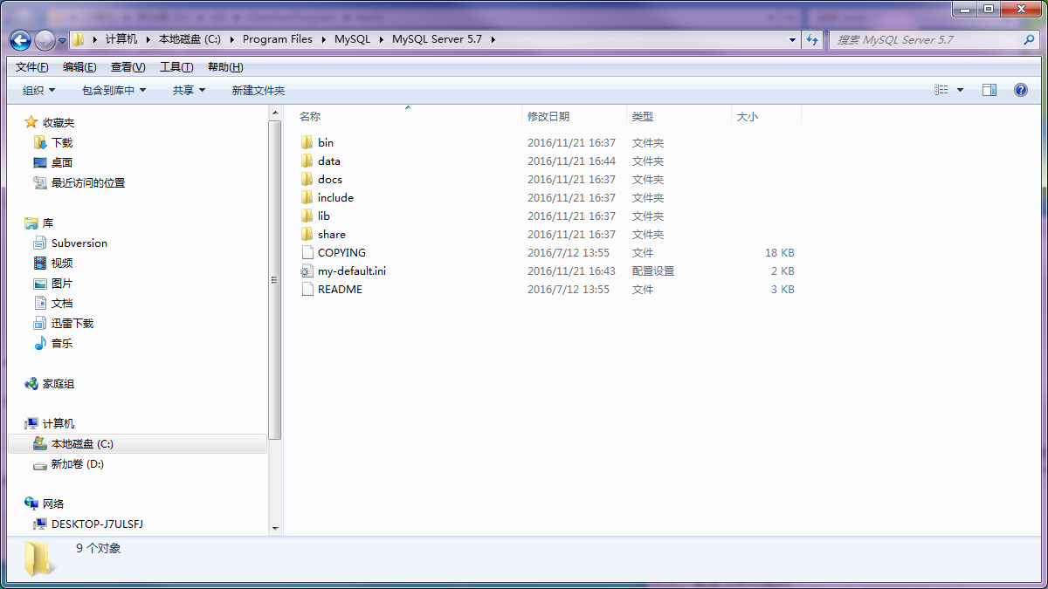

创建新文件夹
data

使用管理员权限打开cmd窗口

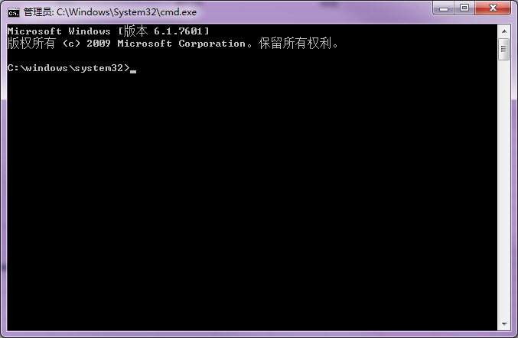

cd C:\Program Files\MySQL\MySQL Server 5.7\bin
切换到mysql执行文件目录
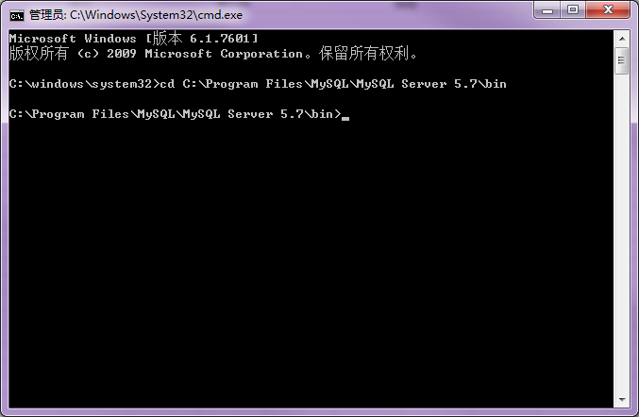

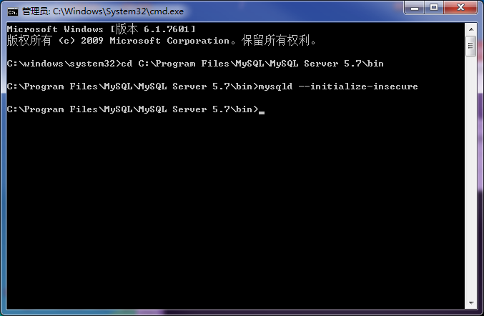
mysqld --initialize-insecure
初始化数据库

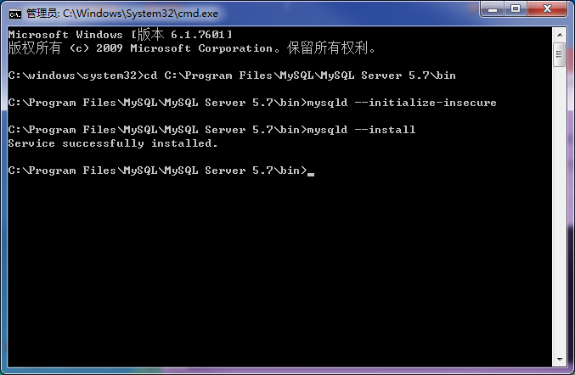

mysqld --install
安装mysql服务
mysq服务安装成功

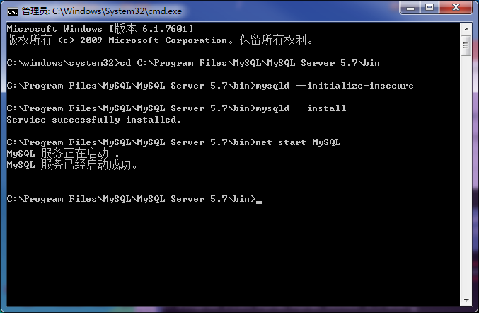

net start MySQL
启动mysql服务

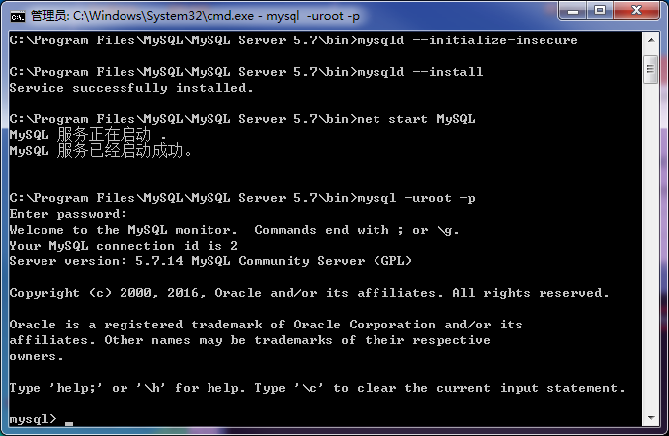

mysqld --initialize-insecure
使用上面指令初始化数据库
数据库默认密码为空
不用输入直接回车

登录数据库
mysql -uroot -p

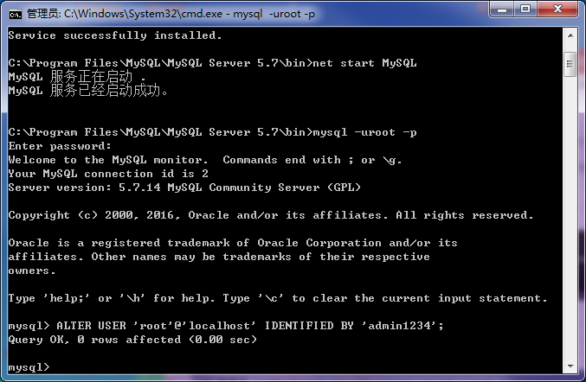

ALTER USER 'root'@'localhost' IDENTIFIED BY 'admin1234';
修改用户root的登录密码为admin1234
上面最后的一个分号（;）不要忘记输入

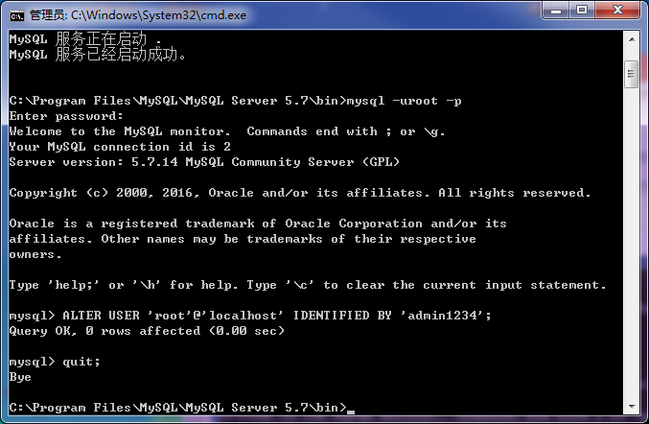

退出登录

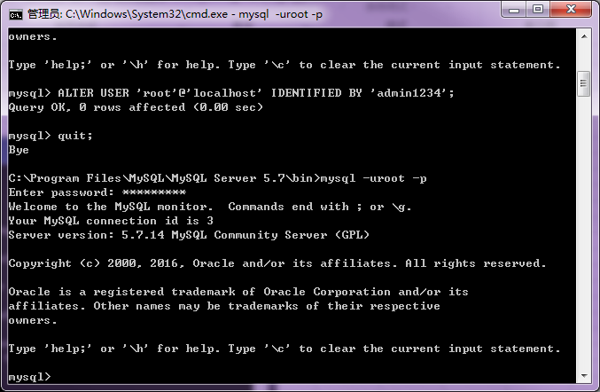

使用新密码重新登录数据库
如果能登录成功说明密码修改成功

创建数据源
配置数据源以前先安装mysq
odbc驱动

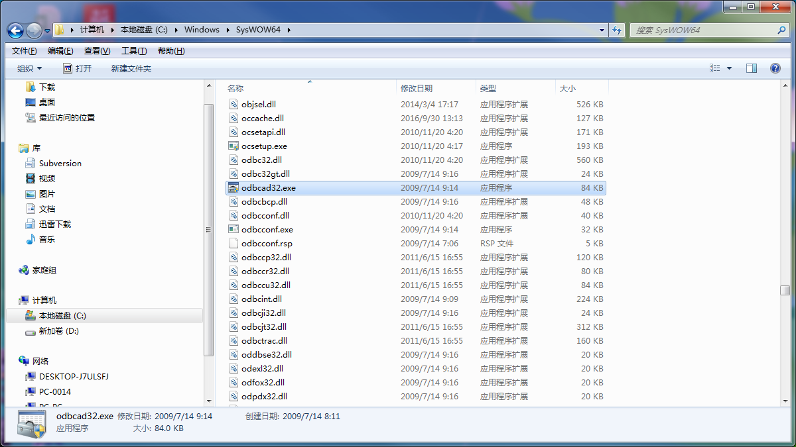

双击打开

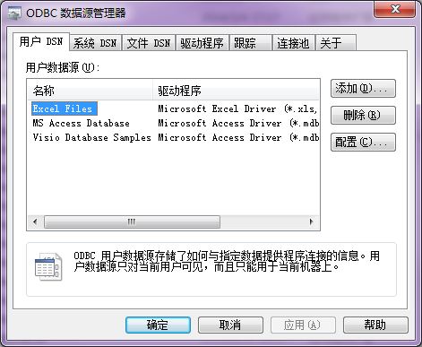
单击添加

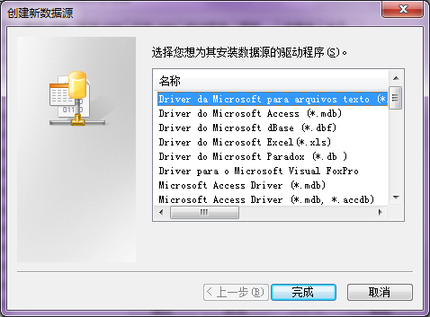

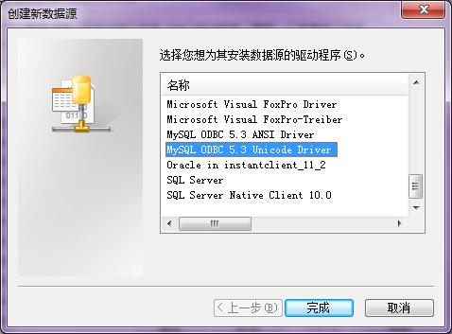

选中此条目

单击完成

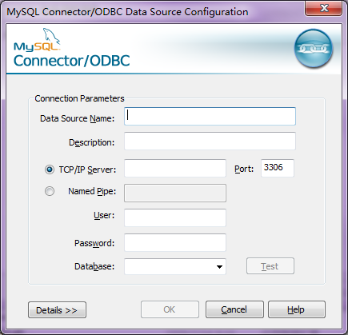

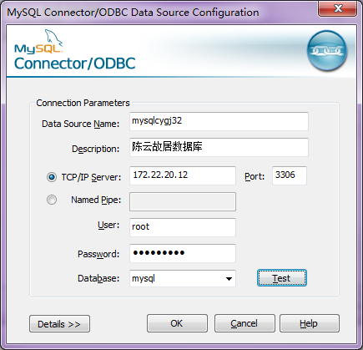

数据源名称
对数据源的描述，可以不填写

ip地址为数据库安装电脑的ip
端口使用mysql默认端口

登录数据可的用户名密码

点击Test
测试是否能连上数据库

项目使用的数据库名称

连接成功
说明上述配置没有问题
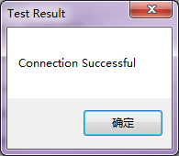

点击OK完成创建

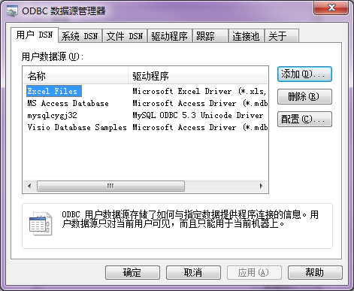
新创建的数据源

